Sheet1
 |  |  |  | 6. 몬스터 6종 디자인
일단은 생각하는 몬스터는 아마도 6종 정도
이번에도 가장 기초적인 몬스터 하나 구현하고 그놈을 상속해서 만들꺼임 |  |  |  | 원거리
근거리, 원거리 몬스터가 따로 있고 패트롤 개념으로 비슷한 몬스터한 5마리 뭉치게 해서 순찰다니게 할 생각도 있음 |  |  |  | 1. 쪼꼬미
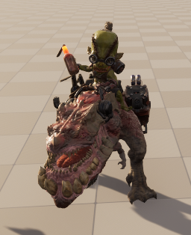
AI들끼리 싸움을 붙일 생각도 있긴한데 이건 확장영역

T3 제작 기반

1. 공통 베이스 몬스터 클래스 제작

공통 속성 | Base 클래스(데이터 넣는곳 및 FSM 관리)
 | hp | 체력 | 사망
 | 이동/추적 | 추적한 플레이어 이동 가능 여부 | 이동
 | 감지 | 적 플레이어 위치 상시 추적 | 원거리일 경우 타겟 과 1by1으로 장애물 없이 눈마주침 여부
 | 공격(패턴 하위) | 근거리 | 원거리일경우 상속?
 | 패턴 | 적과의 위치 정보에 따라서 공격 패턴 변경 |  | 근거리

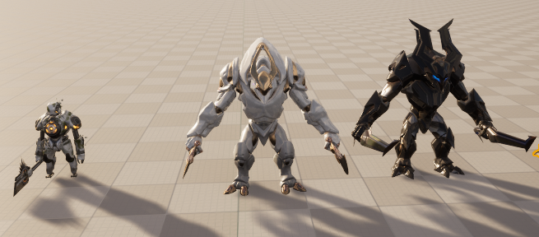
2. 데이터 | hp
 | 공격력
 | 공격 속도
 | 공격 범위
 | 이동 속도
 | 진영
 | 추적
 | 탐지
 | 공격 유형
 | 스테이트 시스템? <= 고려 필요

 |  | base 클래스
 | 근거리 몬스터 | 근거리/원거리 둘다 가능 | 원거리 몬스터
 | 흰둥이 | 뚱땡이 | 쪼꼬미 | 쫄따구 | 흰둥이 | 검둥이
패트롤 | 검둥이
 | 쪼꼬미
 | 돌돌이

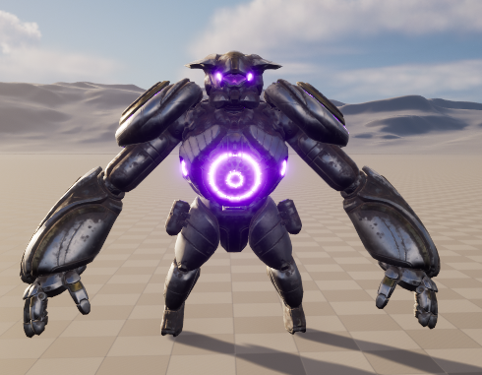
 |  |  |  | 근/원거리
 | 공격 | 인터페이스
 | 순찰 | 인터페이스
 | 피격 | 상속
 | 사망 | 상속
 | 행동타입(FSM) | 상속
 | 원거리 공격 | 인터페이스

 |  |  |  | 뚱떙이

 |  |  |  | 임마 넣을까 말까 고민중

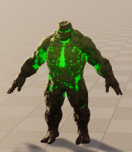

 |  |  |  | 돌돌이

